상품제안서
송월 프리미엄무지 컬러타올 | 상품코드: F19235

 |  |  |  |  |  |  | 02-412-0044 | www.easy1.co.kr
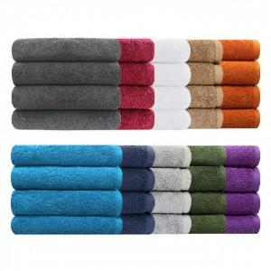

【상세/제작정보】 | ★자수인쇄는 디자인,글자수에 따라 비용이 달라집니다. 디자인 전달 주시면 비용 안내도와드리겠습니다.★

【인쇄/포장옵션】 | 실크, 자수 / 포장지포장

【공급단가】 | 수량 | 100~ | 300~ | 500~ | 1,000~ | 3,000~
*VAT별도 | 단가 | 5,290원 | 5,100원 | 4,910원 | 4,720원 | 4,530원

【상품 URL】 | https://dev.easy1.co.kr:443/src/goods_detail.php?gdno=19235

